Feuil2
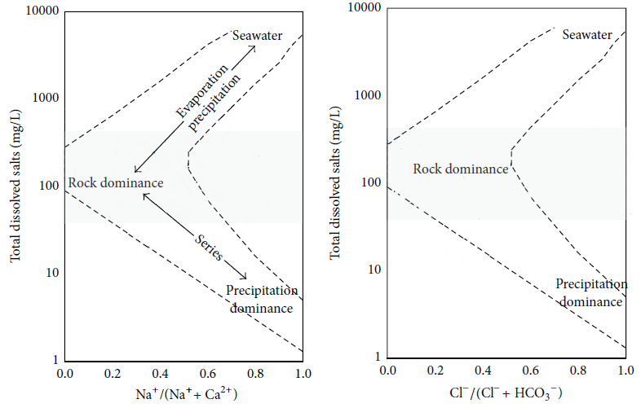
TDS | Na/(Na+Ca) | Cl/(Cl+HCo3)
Sèche
1324 | 0.64297375361 | 0.36948804035
1198 | 0.71571714858 | 0.35881435257
1443 | 0.59523469825 | 0.4231609614
1275 | 0.57788066742 | 0.38266477622
1139 | 0.57539985846 | 0.3425171177
1112 | 0.57267538429 | 0.30378068827
1219 | 0.60649155607 | 0.34418897198
1188 | 0.56733010579 | 0.44277400582
1196 | 0.59364118092 | 0.43000812043
1094 | 0.56422633414 | 0.3754766571
1273 | 0.61370096646 | 0.63668827388
1186 | 0.5983935743 | 0.46438017054
1182 | 0.52681208054 | 0.34303475558
1324 | 0.50382699112 | 0.5899377874
1223 | 0.60812068236 | 0.59320001713
1188 | 0.56990243479 | 0.69665829337
1257 | 0.66399457723 | 0.599655873
1278 | 0.72587972399 | 0.61344149035
1377 | 0.66275097892 | 0.59035569348
humide
1120.86 | 0.47338088034 | 0.36617016663
1122.42 | 0.45811568231 | 0.35841939274
1060.02 | 0.48057168379 | 0.4235351577
1065.48 | 0.46824910853 | 0.36694656193
1116.96 | 0.48978224456 | 0.33540605658
1131 | 0.49322778605 | 0.3074822206
1136.46 | 0.51044458313 | 0.34804291528
1143.48 | 0.46746637586 | 0.41517467809
1154.4 | 0.49701166181 | 0.4249573304
1121.64 | 0.50922637699 | 0.34623470948
1151.28 | 0.50019697024 | 0.47711685867
1154.4 | 0.48866335565 | 0.39756863028
1160.64 | 0.49514563107 | 0.30591980471
1161.42 | 0.51028614512 | 0.47314383764
1163.76 | 0.49097273397 | 0.48016304348
1162.2 | 0.48134206219 | 0.57637861821
1161.42 | 0.37790917096 | 0.50329180841
1216.8 | 0.55092817391 | 0.4395818324
1271.4 | 0.48374410068 | 0.43492695883

